Feuil1
 | Textos Español | Textos Português
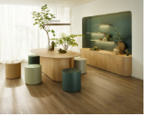 | ¡Descubre una nueva dimensión de realismo visual y táctil! 🌿 Con ST40 Feelwood Oakgrain, nuestra más reciente creación, podrás experimentar una textura de superficie auténtica, cualitativa y funcional. ¡Una opción perfecta para crear ambientes sofisticados y elegantes! Disponible a partir de febrero en nuestra nueva Colección & Servicios 24+. ¡No te lo pierdas! 👉 https://social.egger.link/61869IxTQ #EGGER #NuevaColección #ST40FeelwoodOakgrain #TexturaDeSuperficie #RealismoTáctil #Sostenibilidadueva | Descubra uma nova dimensão de um realismo visual e tátil! 🌿 Com ST40 Feelwood Oakgrain, nossa mais recente criação, você pode experimentar uma textura de superfície autêntica, qualitativa e funcional. Uma escolha perfeita para criar ambientes sofisticados e elegantes! Disponível a partir de fevereiro na nossa nova Coleção & Serviços 24+. Não perca! Saiba tudo em 👉 https://lnkd.in/dsCcfmZv #EGGER #NovaColeção #ST40FeelwoodOakgrain #TexturaDeSuperfície #RealismoTáctil #Sustentabilidade
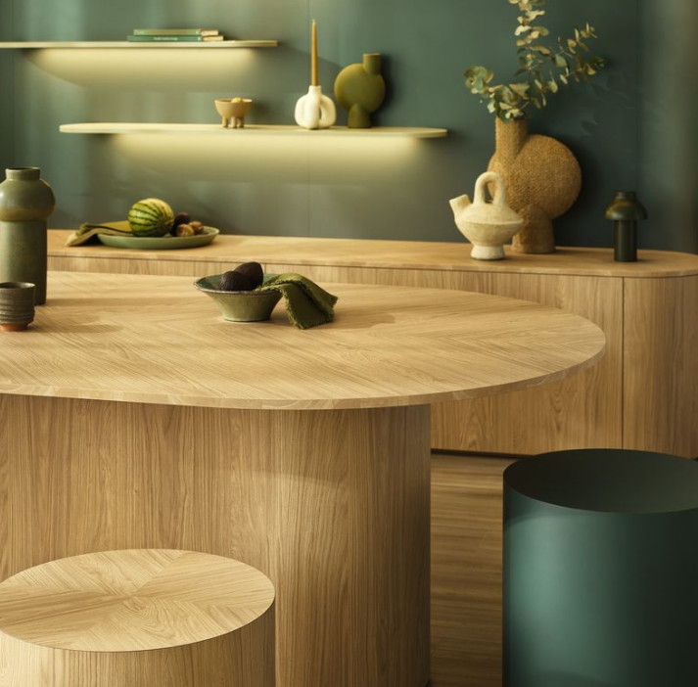 | Nuestra innovadora textura ST40 Feelwood Oakgrain, sigue la tendencia de las maderas elegantes, discretas y mates, pero añade una profundidad táctil única. Disponible a partir de febrero en nuestra nueva Colección & Servicios 24+ 👉 https://social.egger.link/61869IxTQ #EGGER #NuevaColección #ST40FeelwoodOakgrain #TexturaDeSuperficie #RealismoTáctil #Sostenibilidad | A nossa mais recente textura inovadora, ST40 Feelwood Oakgrain, segue a tendência das madeiras elegantes, discretas e mate, mas acrescenta uma profundidade tátil única. Disponível a partir de fevereiro na nossa nova Coleção & Serviços 24+. 👉 https://lnkd.in/dq-nkD5G #EGGER #NovaColeção #ST40FeelwoodOakgrain #TexturaDeSuperfície #RealismoTáctil #Sustentabilidade
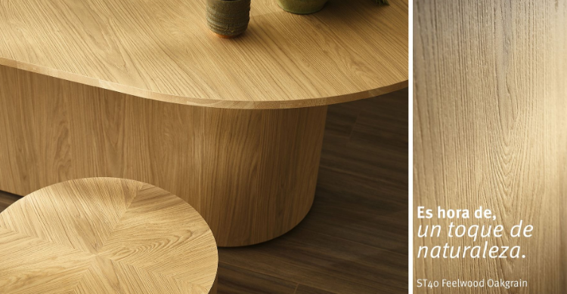 | ¡La espera ha terminado! 🎉 Ha llegado el momento que estabas esperando: ¡La nueva Colección & Servicios 24+ ya está aquí! A partir de febrero de 2024, podrás sumergirte en una variedad de nuevos productos que te dejarán sin palabras. Es hora de disfrutar de lo natural en toda su esencia. Presentamos con orgullo ST40 Feelwood Oakgrain, una textura que te brindará un realismo visual y táctil incomparable. Prepara tus sentidos para experimentar la calidad, la funcionalidad y la belleza de nuestra última creación. ¡Descubre todo lo que la Colección & Servicios 24+ tiene reservado para ti!👉 https://social.egger.link/618692bNo #EGGER #ColecciónYServicios24+ #ST40FeelwoodOakgrain #InnovaciónEnMadera #RevelandoLaBellezaNatural | A sua espera terminou! 👏 Agora é o momento que tanto esperava: a nova Coleção & Serviços 24+ já está aqui! Disponível a partir de fevereiro de 2024, vai poder mergulhar numa variedade de novos produtos que o deixarão sem palavras. É hora de desfrutar do natural em toda a sua essência. É com orgulho que apresentamos o ST40 Feelwood Oakgrain, uma textura que lhe dará um realismo visual e tátil incomparáveis. Descubra tudo o que a Coleção & Serviços 24+ tem reservado para si! 👉 https://lnkd.in/dJmRE_fg #EGGER #ColeçãoEServiços24+ #ST40FeelwoodOakgrain #InovaçãoEmMadeira #RevelandoABelezaNatural
 | ¡No esperes a que te lo cuenten! 😲 Con ST40 Feelwood Oakgrain, nuestra más reciente creación, podrás experimentar una textura de superficie auténtica, cualitativa y funcional. Disponible a partir de febrero en nuestra nueva Colección & Servicios 24+. ¡No te lo pierdas! #Eggerspain #DiseñoDeInteriores #ST40FeelwoodOakgrain #EleganciaNatural #NuevaColección | Descubra a elegância natural do décor Carvalho Casella H1367 ST40! ✨ Esta textura de poros sincronizados oferece uma beleza subtíl com tonalidades suaves e diferenciadas, permitindo infinitas combinações com outras madeiras e cores sólidas. A gama de décors Carvalho Casella, com a textura ST40 Feelwood, está disponível na nossa Coleção & Serviços 24+, a partir de fevereiro, em 5 cores cativantes. Descubra a elegância e o calor do Carvalho Casella na Coleção & Serviços 24+ de EGGER a partir de fevereiro! 👉 https://lnkd.in/dCejcRD5 #EGGER #DesignDeInteriores CarvalhoCasella # ElegânciaNatural #NovaColeção

